상품제안서
스카이 필 솔리드 맥세이프 PD20W 반고체 보조배터리 10000mAh | 상품코드: S46134

 |  |  |  |  |  |  | 02-713-8555 | www.synergygift.co.kr
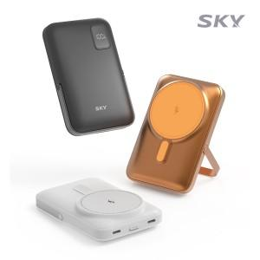 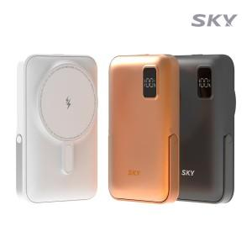 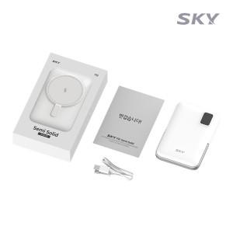

【상세/제작정보】 | <p style="text-align: center; " align="center"><span style="font-size: 14pt;">※ 50개 미만 선물포장 시 35,000원(vat별도) 비용 발생 됩니다.</span></p>

【인쇄/포장옵션】 | 레이저, 풀칼라 / 포장지포장

【공급단가】 | 수량 | 20~ | 50~ | 100~ | 500~ | 1,000~
*VAT별도 | 단가 | 25,900원 | 24,300원 | 23,500원 | 22,100원 | 21,700원

【상품 URL】 | https://www.synergygift.co.kr:443/src/goods_detail.php?gdno=46134

